Dashboard
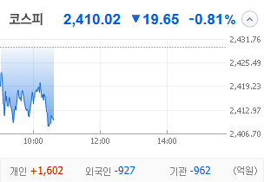
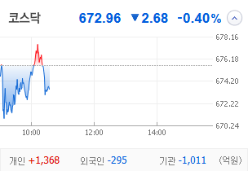
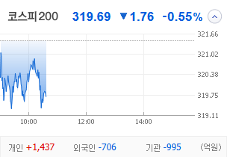
KOSPI | KOSDAQ | KOSPI 200 | 상승종목 |  |  |  |  |  |  |  | 종목별 투자정보
 |  |  | 번호 | 구분 | 종목번호 | 종목명 | 현재가 | 전일비 | 등락률 | URL | 종목명 | 흥국화재우
 |  |  | 1 | KOSPI | 000545 | 흥국화재우 | 7,070 | △ 1,420 | 25% | ▶ | 현재가 |  |  |  | 7,070
 |  |  | 2 |  | 45014K | 코오롱모빌리티그룹우 | 8,980 | △ 1,660 | 23% | ▶ | 전일비 |  |  |  | △ 1,420
 |  |  | 3 |  | 015260 | 에이엔피 | 667 | △ 98 | 17% | ▶ | 등락률 |  |  |  | 25%
 |  |  | 4 |  | 003160 | 디아이 | 14,090 | △ 1,970 | 16% | ▶ | 거래량 |  |  |  | 50,496
다우산업 | 나스닥 | S&P 500 | 5 |  | 001210 | 금호전기 | 904 | △ 95 | 12% | ▶ | 시가총액(억) |  |  |  | 54
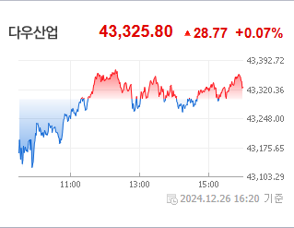
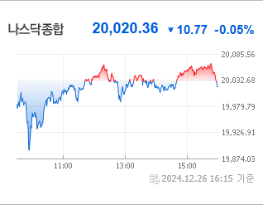
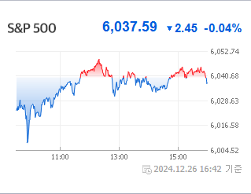
 |  |  | 6 |  | 000540 | 흥국화재 | 3,585 | △ 285 | 9% | ▶ | 영업이익(억) |  |  |  | N/A
 |  |  | 7 |  | 000120 | CJ대한통운 | 87,900 | △ 6,700 | 8% | ▶ | 외국인비율(%) |  |  |  | 0.18
 |  |  | 8 |  | 450140 | 코오롱모빌리티그룹 | 2,610 | △ 175 | 7% | ▶ | PER(배) |  |  |  | 1.39
 |  |  | 9 |  | 011230 | 삼화전자 | 3,290 | △ 220 | 7% | ▶ | ROE(%) |  |  |  | N/A
 |  |  | 10 |  | 353200 | 대덕전자 | 16,130 | △ 990 | 7% | ▶ | PBR(배) |  |  |  | 0.49
USD환율 | JPY환율 | EUR환율 | 1 | KOSDAQ | 062970 | 한국첨단소재 | 4,270 | ▲ 985 | 30% | ▶
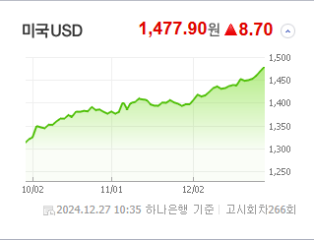
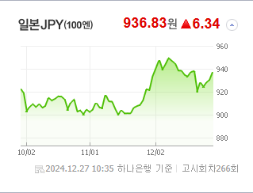
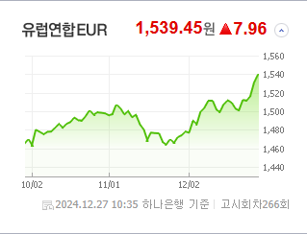
 |  |  | 2 |  | 056360 | 코위버 | 7,640 | ▲ 1,760 | 30% | ▶ | 종목별 전자공시 |  |  | 오늘의 리포트
 |  |  | 3 |  | 065060 | 지엔코 | 300 | ▲ 69 | 30% | ▶ | 파일명 |  | URL | 구분 | 개수
 |  |  | 4 |  | 229000 | 젠큐릭스 | 2,215 | ▲ 509 | 30% | ▶ | 대규모기업집단현황공시[분기별공시(개별회사용)] |  | ▶ | 시황정보 | 12
 |  |  | 5 |  | 115500 | 케이씨에스 | 11,900 | △ 2,200 | 23% | ▶ | 분기보고서 (2024.09) |  | ▶ | 투자정보 | 6
 |  |  | 6 |  | 016600 | 큐캐피탈 | 290 | △ 52 | 22% | ▶ |  |  |  | 종목분석 | 8
WTI | 유가 | 금 | 7 |  | 460470 | 아이빔테크놀로지 | 4,885 | △ 845 | 21% | ▶ |  |  |  | 산업분석 | 3
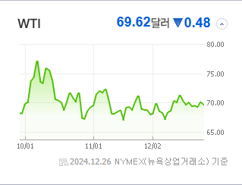
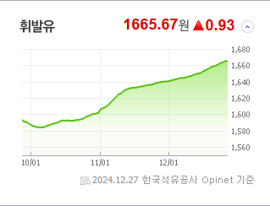
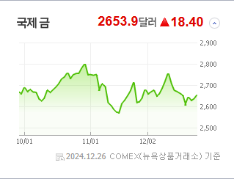
 |  |  | 8 |  | 092190 | 서울바이오시스 | 3,615 | △ 555 | 18% | ▶ |  |  |  | 경제분석 | 4
 |  |  | 9 |  | 456010 | 아이씨티케이 | 9,910 | △ 1,520 | 18% | ▶ |  |  |  | 경제전망리포트
 |  |  | 10 |  | 232830 | 시큐센 | 3,090 | △ 440 | 17% | ▶ |  |  |  | 2024년 11월 경제전망보고서(Indigo Book)_FFFFF.pdf

 | 전일대비
통신장비 | 0.96%
반도체와반도체장비 | 0.90%
건강관리장비와용품 | 0.70%
생물공학 | 0.64%
전자장비와기기 | 0.59%
항공화물운송과물류 | 0.36%
디스플레이장비및부품 | 0.21%
양방향미디어와서비스 | 0.18%
기타 | 0.14%
컴퓨터와주변기기 | 0.11%
디스플레이패널 | -0.16%
전기제품 | -0.28%
소프트웨어 | -0.30%
전문소매 | -0.39%
판매업체 | -0.52%
가정용기기와용품 | -0.54%
포장재 | -0.55%
제약 | -0.61%
생명과학도구및서비스 | -0.62%
무선통신서비스 | -0.66%
종이와목재 | -0.67%
게임엔터테인먼트 | -0.72%
건강관리업체및서비스 | -0.73%
담배 | -0.73%
출판 | -0.76%
창업투자 | -0.78%
은행 | -0.81%
업종별 시세 |  |  | 주요 뉴스 |  |  |  |  |  |  |  | 종목별 뉴스공시
 |  |  | 환율 상승과 외국인 매도세로 국내 증시가 압박을 받는 가운데, '오징어 게임2'의 부진한 평가가 관련주에도 영향을 미쳤습니다; 반면, 신세계와 알리바바의 합작과 양자컴퓨팅 관련주 상한가 등이 투자자들의 관심을 끌었습니다. |  |  |  |  |  |  |  | 제목 |  |  | URL | 종목명
 |  |  |  |  |  |  |  |  |  |  | 5주 거래되자 9% 급등…'좀비 우선주' 덜컥 투자했다간 [종목+] |  |  | ▶ | 흥국화재우
 |  |  |  |  |  |  |  |  |  |  | 경영권 분쟁에 총선·계엄까지…'테마'로 얼룩진 증시[2024 핫종목 결... |  |  | ▶ | 코오롱모빌리티그룹우
 |  |  |  |  |  |  |  |  |  |  | 환율 1470원에 정치도 불안…코스피 0.5% 하락 출발 |  |  | ▶ | 금호전기
 |  |  | 출처 |  | 제목 |  |  |  |  | URL | 듀켐바이오, 기적의 치매약 ‘레켐비’로 치매고통 사라진다… 건강보... |  |  | ▶ | 흥국화재
 |  |  | 이데일리 |  | 댄 아이브스 "전기차 지원 감축은 테슬라에 기회"...왜? |  |  |  |  | ▶ | [특징주]신세계-알리바바 동맹에 CJ대한통운·이마트 엇갈린 명암 |  |  | ▶ | CJ대한통운
 |  |  | 한국경제 |  | [단독]'콜옵션' 해소한 DN솔루션즈…다음달 IPO 출격 |  |  |  |  | ▶ | 연말인사 희비 엇갈린 IT서비스 기업들, ‘체질개선’ 공통숙제로 |  |  | ▶ | 코오롱모빌리티그룹
 |  |  | 뉴스1 |  | 삼성에스디에스, 4분기 실적 부진 전망에 '52주 신저가'[핫종목] |  |  |  |  | ▶ | [이 시각 시황] 뉴욕증시, 양자컴 관련주 '활활'…국내 관련주 '펄펄... 동영상기사 |  |  | ▶ | 삼화전자
 |  |  | 이코노미스트 |  | "코인 상장 청탁" 성유리 남편 안성현, 징역 4년6개월·명품시계 몰수까지 |  |  |  |  | ▶ | [이 시각 시황] 뉴욕증시, 양자컴 관련주 '활활'…국내 관련주 '펄펄... 동영상기사 |  |  | ▶ | 한국첨단소재
 |  |  | 뉴스1 |  | 신세계-알리바바 손잡자…CJ대한통운 오르고 이마트 내렸다[핫종목] |  |  |  |  | ▶ | 미중 경쟁 격화 조짐에…양자컴 관련주 '줄상승' |  |  | ▶ | 코위버
 |  |  | 헤럴드경제 |  | 코스피 한파 속 상장한 바이오 액티브 ETF…개별 호재로 투심 녹일까 [투자360] |  |  |  |  | ▶ | 젠큐릭스, 자회사 지분 매각 소식에 연이틀 상한가 |  |  | ▶ | 젠큐릭스
 |  |  | 헤럴드경제 |  | 한앤컴퍼니, SK 구조조정 활용 ‘빅딜’ 성사…중간회수 ‘순항’ [주간 ‘딜’리버리] |  |  |  |  | ▶ | 미중 경쟁 격화 조짐에…양자컴 관련주 '줄상승' |  |  | ▶ | 케이씨에스
 |  |  | 이데일리 |  | 이러다 ‘1500원’ 뚫겠네…불안 속 환율 1470원 찍었다 |  |  |  |  | ▶ | [2024 마켓 서베이] 고려아연 분쟁, 올해 최대 이슈...2위는 S... |  |  | ▶ | 큐캐피탈
 |  |  | 매일경제 |  | ‘오징어게임2’ 외신 혹평에...테마주 동반 폭락 |  |  |  |  | ▶ | 미중 경쟁 격화 조짐에…양자컴 관련주 '줄상승' |  |  | ▶ | 아이씨티케이
 |  |  | 헤럴드경제 |  | 외국인 4분기 11.4조 팔아치웠다…고환율 비상에 ‘셀 코리아’ 가속 [투자360] |  |  |  |  | ▶ | [특징주] '양자컴' 둘러싼 美中 경쟁 격화…관련주 동반 강세 |  |  | ▶ | 시큐센
 |  |  | 연합뉴스 |  | 코스피, 환율 고공행진에 2,410대로 후퇴…기관·외인 '팔자'(종합) |  |  |  |  | ▶
 |  |  | 머니S |  | 고환율 쇼크에 '빚투'도 시들… 고개 드는 '반대매매 포비아' |  |  |  |  | ▶
 |  |  | 뉴스1 |  | 오징어게임2 공개되자 '오겜 테마주' 20%대 급락[핫종목] |  |  |  |  | ▶
 |  |  | 뉴시스 |  | 양자컴퓨팅 테마주' 한국첨단소재, 상한가 기록[핫스탁] |  |  |  |  | ▶
 |  |  | 조선비즈 |  | 커지는 환율 부담 속 코스피·코스닥지수 하락 출발 |  |  |  |  | ▶
 |  |  | 매일경제 |  | 주가는 뒷걸음질인데 외국인은 산다?…‘게임주’에 쏠리는 시선 |  |  |  |  | ▶

